Sheet1
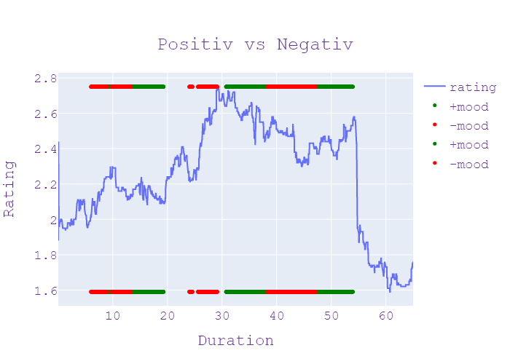
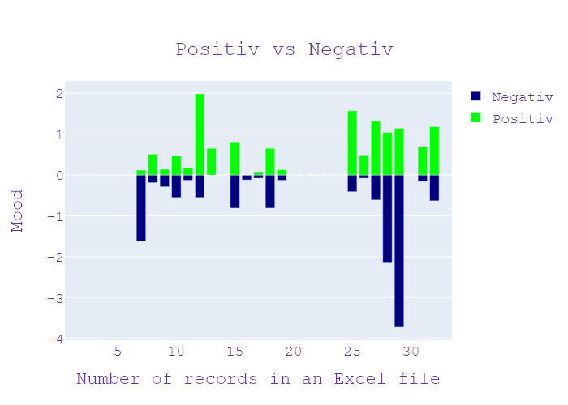
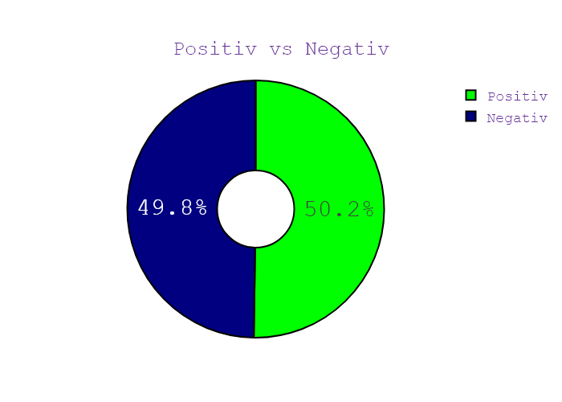
ЗАСТАВКА | Программа | День недели | Дата | CHANNEL | НАЧАЛО | ОКОНЧАНИЕ | Хр-ж | Название | НАПОЛНЕНИЕ | NEWS_TYPE | JOURNALIST_NAME/GUESTS/additional_information | ВЕДУЩИЙ | ТЕМА | НАСТРОЕНИЕ СЮЖЕТА | ИНФОПОВОД
37 | Сегодня 19 | 5 | 11.09.2020 | Ukraina | 18:59:59 | 19:00:18 | 00:00:19 | ЗАСТАВКА | ЗАСТАВКА | ЗАСТАВКА |  |  |  |  | in process...
37 | Сегодня 19 | 5 | 11.09.2020 | Ukraina | 19:00:18 | 19:00:26 | 00:00:08 | СМЕРТЕЛЬНА АВТОТРОЩА | АНОНС | АНОНС |  |  |  |  | in process...
37 | Сегодня 19 | 5 | 11.09.2020 | Ukraina | 19:00:26 | 19:00:35 | 00:00:09 | КОРОНАВІРУСНІ БУНТИ | АНОНС | АНОНС |  |  |  |  | in process...
37 | Сегодня 19 | 5 | 11.09.2020 | Ukraina | 19:00:35 | 19:00:43 | 00:00:08 | РІЧНИЦЯ 911 | АНОНС | АНОНС |  |  |  |  | in process...
37 | Сегодня 19 | 5 | 11.09.2020 | Ukraina | 19:00:43 | 19:00:56 | 00:00:13 | ПІСЛЯ АВАРІЇ | АНОНС | АНОНС |  |  |  |  | in process...
37 | Сегодня 19 | 5 | 11.09.2020 | Ukraina | 19:00:56 | 19:00:59 | 00:00:03 | ЗАСТАВКА | ЗАСТАВКА | ЗАСТАВКА |  |  |  |  | in process...
37 | Сегодня 19 | 5 | 11.09.2020 | Ukraina | 19:00:59 | 19:03:55 | 00:02:55 | ФАТАЛЬНЕ ЗІТКНЕННЯ | шестеро загиблих 16 постраждалих масштабна аварія під борисполем на трасі зіткнулись дві вантажівки та мікроавтобуса легкових за попередніми даними спричинив жахливу ДТП водій фури він не впорався з керуванням і його винесло на зустрічну смугу скільки жахливі п'ятеро людей загинули просто на місці аварії постраждалих багато це переважно пасажирів мікроавтобуса які повертались після відпочинку з місця страшної автотроща Людмила Гаврилюк 149 км автодорога київ-харків Саме тут близько третьої години ночі водій цієї Вантажівка не впоравшись з керуванням здійснив наїзд на ще одну вантажівка результаті чого розбив відмінниця виїхав на смугу зустрічного руху і вже там врізався в автомобіль ВАЗ та мікроавтобус останній був заповнений пасажирами воно чи вони прилетіли з відпочинку із Туреччини та Єгиптом і там виїхали з аеропорту Бориспіль удар відвідування був настільки сильним що перед вікна речі та валізи повилітали на декілька метрів Даніїл одним із перших Привіт на місце аварії І хоча відтоді Вже минуло кілька годин підійти і досі не може від побаченого у нього кров стигла в жилах медиків та правоохоронців викликали Далекобійники і попиті їхали власноруч витягували людей з поні вивчених машин їх ставила і все була маленька дитина мати багато та її закрила з собою в неї тільки одну 502 пасажирів аптеку і троє маршрутки загинули миттєво вже згодом у лікарні помер і був там ще 16 українців постраждали чотирьох одразу ж потрапили до лікарні Броварів інших до Бориспільської від світанку лікарі зробили вже вісім операцій серед потерпілих і трирічна дівчинка її прооперували вона в реанімації госпіталізовано на жаль зараз на лікування знаходиться в нас 11 чоловік із них 8 реанімації дві людини кранів перекладач яка маса атома і при стабілізації стану ми візьмемо їх на працю вантажівкою попередньо може бути винуватцем аварії відбувся незначними травмами очевидці кажуть водій одразу після аварії кричав що в машині відмовили гальма Я самий перший як би сказати підбіг ну вообще що | НОВИНИ | ДАНІЇЛ ЖІЛЕЗНЯК , ОЛЕКСАНДР ЩУР | Игорь Попов | Єгипет, валіза, травень, маса, машина, відпочинок, шосе, атом, кран, гальмо, лікування, відпустка, вантажівка, Туреччина, Бровари, дорога, лікарня, перекладач, водій, пасажир, дим, аеропорт, маршрутка, Людмила Гаврилюк, ваз , індичка, Єгипет, Бориспіль, Даніель, українці, Бровари, Бориспіль | neg:1.62 pos:0.125 | in process...
37 | Сегодня 19 | 5 | 11.09.2020 | Ukraina | 19:03:55 | 19:04:46 | 00:00:51 | КІЛЬКІСТЬ ІНФІКОВАНИХ ЗРОСТАЄ | бажання волі Людмила Гаврилюк Юрій Хоменко новини сьогодні канал Україна уперше понад три тисячі хворих за добу а саме 3144 нових випадків зараження коронавірусом в Україні найбільше госпіталізованих 508 людей направили до лікарень не змогли подолати недугу 53 вилікувалися 1128 лідерів за кількістю хворих хворих Тернопільська Одеська та Харківська області очей не зможу Максим Степанов вкотре нагадав про необхідність дотримуватись певних правил ще раз шановні українці особлива люди які входять до групи ризику особливо люди які літні старше 60 років Будь ласка Дотримуйтесь правил встановлених міністерством | НОВИНИ | МАКСИМ СТЕПАНОВ | Игорь Попов | лікарня, коронавірус, Одеса, хворий, хвороба, канал, Україна, око, Харків, міністерство, Тернопіль, Людмила Гаврилюк Юрій Хоменко, Україна, Україна, Тернопіль, Одеса, Харків, Максим Степанов, українці | neg:0.191 pos:0.505 | in process...
37 | Сегодня 19 | 5 | 11.09.2020 | Ukraina | 19:04:46 | 19:05:36 | 00:00:50 | ПОСИЛЕННЯ КАРАНТИНУ В СТОЛИЦІ | правила реальності користування маска дотримання дистанції шести років більше хворих із Києві 404 підтверджених випадків такої кількості у місті не було відпочинку пандемія тепер столиця помаранчевий зоні карантину понеділка зачиняти туристичні бази в постели обмежить масові заходи в маршрутках пасажири можуть займати тільки половину місць для сидіння про обмеження розповів мер Києва Віталій Кличко заборонена діяльність спортивних залів центрів крім заходів що можуть забезпечити підрізування не більше однієї особи на 10 квадратних метрів прийом дітей до дитячих | НОВИНИ | ВІТАЛІЙ КЛИЧКО | Игорь Попов | площа, пандемія, мер, апельсин, понеділок, маса, Київ, Київ, діти, пасажир, Турі, місто, відпочинок, столиця, Київ, 404, Віталій Кличко | neg:0.286 pos:0.143 | in process...
37 | Сегодня 19 | 5 | 11.09.2020 | Ukraina | 19:05:36 | 19:08:20 | 00:02:43 | БАТЬКІВСЬКИЙ ПРОТЕСТ | відпочинку санаторіїв таборів в столиці та передмісті коронавірусний протести на Тернопіллі батьки школярів вийшли на мітинг просять відкрити школи та дитсадки немовлям онлайн ціни навчання гаджети є не у всіх місцева Влада посилює цього вимагає кабінет міністрів більше частинах Тернопільщини в Червоній зоні тож обласні чиновники зібрали спец комісію чи відкриють школи дізнавалися кореспондента сьогодні розумію не розумію які один телефон а я хочу дякую злочин навчити дітей попри карантину в центрі Монастириськ мітинг більше ніж півсотні батьків вимагають аби для дітей відкрили школу і дитсадок вчилися в школі А тепер що це один телефон берутся дети має комп'ютер і так кидают на Viber кидаю домашнє завдання так і дивлюся скаржиться не у всіх школярів є гаджети а педагоги часто просто розсилають домашнє завдання без пояснення Влада розводить руками чиновники впливають на наказ історії тих регіонах у Червоній зоні всі добре знають що різні органи державної влади чи місцевого самоврядування має свої конкретні повноваження міський голова не може відмінити рішення Кабінету Міністрів учителі також за те щоб діти пішли до школи мовляв дистанційне навчання не може повноцінно замінити уроки в школі я бачу екран Я бачу що там є батьки звичайно підказують їм дещо що вони мають Де На якій сторінці знайти ладно діткам складно батьками це все розуміємо Ми би хотіли бути в школі Повірте внуки батьки мітингуючих в області зібралися комісії техногенно-екологічної безпеки та надзвичайних ситуацій послаблювати карантин не збираються у лікарнях області кажуть чиновники закінчується місця для хворих на коронавірус з них майже 170 хворих на киселі масі на кисневий концентратор 18 захворів на апарат штучної вентиляції легень чи на сьогодні ситуація контрольована але вона катастрофічно не вистачає ліжко-місць в Тернопільській області 8477 людей захворіли на коронавірус у самому обласному центрі попри заборону школи дитсадки працюють а батьки першокласників які на дистанційному навчанні заб | НОВИНИ | АНДРІЙ СТАРУХ , ВОЛОДИМИР БОГАЙЧУК , ВІРА МАКСИМІВ | Игорь Попов | рука, влада, мер, уряд, студент, маса, вчитель, батьки, хвороба, короткий, столиця, коронавірус, дитина, діти, дитячий садок, відпочинок, лікарня, екран, комісія, історія, Тернопіль, Тернопіль, Viber, Червона зона, кабінет, тернопіль | neg:0.551 pos:0.465 | in process...
37 | Сегодня 19 | 5 | 11.09.2020 | Ukraina | 19:08:20 | 19:08:51 | 00:00:31 | ЮЛІЯ ТИМОШЕНКО ОДУЖУЄ | Тернопільської області Євгенія Кравець Михайло ярмиша новини сьогодні канал Україна Юля Тимошенко поборола коронавірус лідерка батьківщини отримала негативний результат на covid-19 про це у фейсбуку написала про секретарка Марина Сорока за її словами Тимошенко почувається Значно краще хоча в неї ще залишається запалення легенів лікування іди успішно тож незабаром політик планує повернутися до роботи батьківщини боролася два тижні А 23 серпня стало відомо що в неї | НОВИНИ |  | Игорь Попов | політик, коронавірус, секретар, тернопіль, канал, Україна, лікування, серпень, covid19, батьківщина, Євгенія Кравець, Михайло Ярмиша, Україна, Юлія Тимошенко, Facebook, Марина Сорока, Тимошенко | neg:0.134 pos:0.179 | in process...
37 | Сегодня 19 | 5 | 11.09.2020 | Ukraina | 19:08:51 | 19:13:35 | 00:04:44 | СВОБОДА СЛОВА САВІКА ШУСТЕРА | температура 39 см в медицині воли як важкій ситуації в Україні одну з тем сьогоднішнього шоу Свобода слова Савіка Шустера наживо timecode зв'язку з зростанням кількості хворих ви особисто посилити особистий захист і в цілому під час ефіру від коронавірусу Ігорів Добрий вечір Лена добрий вечір всім добрий вечір смотреть виправдовується меня лично я вам скажу главная задача в жизни не заразить других самое важное тому я нашу маску потому що ми никогда не знаєм поет kavarna вірус Може тоже будеш Мене і поет меняет главная задача и не только моих близких в нього всіх моїх колег людей которие студії вообще окружающих Главное не заразить одета мой в личной жизни Юлия Владимировна Тимошенко Я конечно желаю Ну і що поздравление и восстановление в наших программе два человека будут участвует которая расскажет о том как Как проходит через ту страшную болезнь я-то Давид сакварелидзе вмившись заместитель Генерального прокурора и действующий депутат от партии слуга народа юриста в Украине люди не бояться люди многие люди всюди вопросом которой проводиться в стране принципи люди не считаю что ето что-то очень очень и очень серйозно як люди считают придуманная історія їх немного 80 процентов поетому немного немало когда ушла из истории людей которая читает а прошли Я надеюсь что общество немножко Почувствуй что мне нравится мне надо конечно же будем говорить о том что происходит в школах особенно всех зонах которая обьявление красними А і там наші кореспонденти работают люди будуть включатися буду директора школ будут родители ми Что происходит там а также ми поговорим о том что может сделать министерство здравоохранения для того чтоб каким-то образом процес проверки тестов также как сейчас в Европе и они становятся дешевле проще но можна тестировать людей бистрее получать результати бистре і таким образом не закривають школи Вот так вот овальное окно какие рішення приймається в Украине мусиш министр здравоохранения Ну і так вже очень важно в наших грошей программе виступали в пря | НОВИНИ | САВІК ШУСТЕР | Игорь Попов | дитина, тропіки, вірус, вівця, закуска, міністерство, машина, партія, міністр, батьки, субота, хвороба, співати, депутат, весна, керівник, юрист, Сирія, здоров’я, шахта, країна, інтерв’ю, медицина, сестра, диктор, головний, Європа, Мінськ, Україна, комісія, історія, президент, Україна, Савік Шустер, Ігор Хороший, Лена, Юлія Тимошенко, Девід Сакварелідзе, слуга народної партії, Україна, трохи 80 відсотків, Міністерство охорони здоров'я, Європа , Україна, Білорусь, Мінськ, Марина Колеснікова, Жасмин, Влад Резнов Винен, Україна, Марина, Сирія, Україна, Гордон, Андрій Богдан Андрій, Богдан, Україна Ірина Венедіктова | neg:0.549 pos:1.975 | in process...
37 | Сегодня 19 | 5 | 11.09.2020 | Ukraina | 19:13:35 | 19:14:21 | 00:00:45 | ТЕЛЕФОННІ ПЕРЕГОВОРИ | Лена такого програма дякую ставку Свобода слова Савика Шустера сегодня 21 Ми продовжимо президенти України Польщі телефоном обговорили безпекова ситуація на Донбасі Володимир Зеленський подякував за підтримку суверенітету і територіальної цілісності України висловив сподівання що зустріч лідерів країн нормандської четвірки вулиця зовсім скоро президент України привернув увагу до порушень домовленостей з боку бойовиків зокрема в стиле позиції шостого та 10 вересня сторони відзначили важливість безперешкодного допуску спеціальна моніторингова місія ОБСЄ | НОВИНИ |  | Игорь Попов | партія, Україна, вересень, Польща, президент, Лена, Савік Шустер, Україна, Польща, Володимир Зеленський, Україна | neg:0.0 pos:0.648 | in process...
37 | Сегодня 19 | 5 | 11.09.2020 | Ukraina | 19:14:21 | 19:14:41 | 00:00:20 | "НОРМАНДСЬКІ" ЗУСТРІЧІ | у Берліні почались переговори радників лідерів нормандської четвірки українську делегацію очолює віце-прем'єр-міністр з питань реінтеграції тимчасово окупованих територій Олексій резніков у складі також голова офісу президента Андрій Єрмак з російського боку Заступник Голови адміністрації | НОВИНИ |  | Игорь Попов | Берлін | neg:0 pos:0 | in process...
37 | Сегодня 19 | 5 | 11.09.2020 | Ukraina | 19:14:41 | 19:19:03 | 00:04:21 | ІНСПЕКЦІЯ НА ЛІНІЇ РОЗМЕЖУВАННЯ | представники країн обговорюючи режим тиші та готують зустріч лідерів країн нормандського формату журналіста На власні очі бачили як тоді бойовики збройні сили дивіться 0 блокпост за кількасот метрів населений пункт шуми що біля горілки на цих кадрах українські військові та представники ОБСЄ повертаються з передової так і не Провівши інспекцію росіяни представників так званих ДНР та ЛНР Не було кажуть військові які вимагали відвідання нових неузгоджених точок А ще фото та відеофіксації підписання спільного протоколу про інспекцію Наприклад заявляли ми хочемо провести перевірити то що забула там і таку через через два присилають потім присилають третю президента України просили дзеркально глянути позиції бойовиків самостійне підконтрольну Києву ділянки фронту до ОБСЄ помітили порушення але відповіді не отримали інспекцію з чи можуть провести каже голова української делегації в тристоронньої контактної групи Леонід Кравчук те що відбулося напередодні назвав провокацією ми вносимо пропозицію перенести відтермінувати вирішення цього питання після обговорення на робочій групі не просто обговорення а відео обговорення щоб це була інформація для суспільства Тільки після цього ми розглянемо як з'явились яким чином звідки з'явилися ці додаткові умови які ніхто не ставив і не обговорював подібні заходи у форматі Україна ОБСЄ та бойовики нові до цього були неодноразові обмін полоненими найбільше у грудні 2017 року тоді бойовики віддали Україні 73 на турецькій повернув двох 133 про російських найманців також була ідея спільного патрулювання кордону до проведення виборів вона була озвучена під час Мюнхенської безпекової конференції цьогоріч 15 лютого волосся про спільне патрулювання українськими військовими об'єктами бойовиками однак поки це ідея реалізована у 2015 бойовики перевіряли кіборгів вулиці проводили ротацію в Донецькому аеропорту под присмотром боевиков и телекамер украинских солдат изменили часть коллег в Донецком аеропорту куда через блокпост як називають ДНР где сна | НОВИНИ | ГЕННАДІЙ ДУБОВ , БОГДАН БОНДАР | Игорь Попов | рука, кордон, вибори, стіна, око, телевізор, вулиця, журналіст, горілка, рука, волосся, військові, випуск, град, звіт, солдат, лютий, Росія, грудень, міст, граната, Донецьк, Україна, крем, сила, аеропорт, президент, нормандський, український, osce, російський, dnr, lnr, україна, osce, леонід кравчук, osce ukraine, україна, 73, турецька, російська, мюнхенська конференція з безпеки, українська, донецька, українська, донецька, денна scala, український, український | neg:0.806 pos:0.814 | in process...
37 | Сегодня 19 | 5 | 11.09.2020 | Ukraina | 19:19:03 | 19:19:39 | 00:00:36 | БЕЗПЕКА ОПОЗИЦІОНЕРІВ | обмін полоненими Віктор Чумак новини сьогодні канал Україна письменниці чергують європейські дипломати а напередодні стало відомо що парламент Литви на офіційному рівні визнав Світлану Тихонов Президент Білорусі резолюцію в якій Олександр Лукашенко названо селективним керманичем у парламентській асамблеї Ради Європи вже відреагували там створює спеціальну структуру яка | НОВИНИ |  | Игорь Попов | парламент, Європа, Литва, канал, Україна, Білорусь, президент, Віктор Чумак, Україна, Європейський, Парламент Литви, Світлана, Білорусь, Олександр Лукашенко, Парламентська асамблея, Рада Європи | neg:0.121 pos:0.0 | in process...
37 | Сегодня 19 | 5 | 11.09.2020 | Ukraina | 19:19:39 | 19:20:39 | 00:00:59 | ІНЦИДЕНТ НА КОРДОНІ | людина у Білорусі та сертифікації під час виборів 9 серпня хто президент тим часом стало відомо про провокацію на білоруську українському кордоні білоруські прикордонники і попросили оглянути особисте авто посла Ігоря Кизима який повертався до Мінська з Києва куди його викликали для консультації повернення до Білорусі не було друзів дипломат наголосив відповідно до міжнародного права особисті речі консульських посадових осіб та їхніх членів родини посольство як Я попереджав погранічника прикордонників сказав що надіти Ну то відповідно МВС телефон не розуміє такими попросив пояснити такий що відбулося приїхали прийом підстави я тобі сказав я зустрічатися я закохана людина | НОВИНИ |  | Игорь Попов | кордон, кордон, охорона, вибори, закон, міністерство, серпень, Білорусь, сім'я, офіс, міжнародний, президент, Білорусь, Білорусь, Міністерство внутрішніх справ | neg:0.084 pos:0.08 | in process...
37 | Сегодня 19 | 5 | 11.09.2020 | Ukraina | 19:20:39 | 19:24:13 | 00:03:34 | ГРОШІ НА МЕРЕЖІ | вибачення що нічого не зовсім щонайменше добу на Рівне з вами сидимо без світла і все через трухляві електромережі 900 тисяч кілометрів дротів по всій країні треба не просто підготувати а й взагалі поміняти а ще й застарілі малопотужні підстанції які теж треба оновити підключатись новим абонентам компанію або не маю до чого або доводиться платити дорого і чекати довго Коли буде дешевше і швидше павлина Василенко з'ясувала американо або капучино може бути з цукром чи без але точно його не приготує електроенергії і підприємець щоб підключитись до електромережі маєм доплатити за кабелів за проектом документацію і набратися терпіння гривні пенсійних платежів і затягується на від трьох місяців до року ми сейчас підключення робиться тимчасовим кошти від 15 до 25 тисяч треба зварити 4285 чашок звичайного американо щоб повернути гроші за підключення світла треба для того щоб бути місяць підключити три дні працювати на електроенергію омивається як розповідає Олексій коли підприємець гроші заплатив але Струмок немає вже давно нових покладається кожним роком все менше ти забула ти вже там бюджет коштує ти зробив об'єкти установив немає і така ситуація по всій країні українські електричні мережі пляжі в Європі вони зношені на понад 80% ситуація достатньої критичної може бути поставити поставлено під загрозу вся енергетична безпека України півтори тисячі хвилин виходимо без електроенергії по Європі за 10 хвилин може бути там 200 нинішні та інвесторів вкладати гроші у розвиток мережі над комісія ухвалила новий Рав тариф ставки доходу нарізно енергокомпанії будуть різні приміром на нове майже Сімнадцять 500 ківано старі мережі майже всі сторони що має бути реально рибна база не прийшов пізно турбазу меню має бути 670 тисяч км не всі потребують фактично замінити азімова навіть до часу не про ремонт реконструкцію така про заміну тут побудову і зведення нових об'єктів половина цих доходів енергетики зобов'язані витратити на оновлення мережа що вища ставка то більше грошей головна нов | НОВИНИ | ЮРІЙ КОРОЛЬЧУК , ЛЮДМИЛА БУЙМІСТЕР , ОЛЕКСІЙ БУСАЄВ | Игорь Попов | потужність, електроенергія, може, інвестувати, американський, кабель, компанія, павич, зима, риба, цукор, гривня, дріт, будинок, електричний, бізнесмен, країна, будівництво, Рівне, гроші, меню, Європа, фонд, енергія, Україна, комісія, пляж, Рівне, Василенко, Американо, Алексей, Потік, Українець, Європа, більше 80%, Україна, Європа, грн, грн | neg:0.814 pos:0.653 | in process...
37 | Сегодня 19 | 5 | 11.09.2020 | Ukraina | 19:24:13 | 19:25:19 | 00:01:06 | ВІДКРИЛИ ПРОВАДЖЕННЯ | павлина Василенко Костянтин Київстар Юлия Хоменко новини сьогодні канал Україна на територіальну цілісність повалення Конституційного ладу зраду тощо Захисники Порошенко наголошують що нові справи відкрили Тиждень тому вони фактично дублюють попередні провадження той хто зайде Новий канал мокрота може прививка просто не заведено неонового производства отношение депутат Деркач А при том что и государство департаменти Міністерства фінансів США активно сотрудников спецслужб нагадаємо раніше нардеп Андрій Деркач опублікував аудіозапис розмови які відбулися імовірно між п'ятим президентом Петром Порошенком та американським високопосадовця | НОВИНИ | ІЛЛЯ НОВІКОВ | Игорь Попов | павич, виробництво, канал, Україна, конституція, вакцинований, Василенко Константин Київстар, Юлія Хоменко, Україна, Конституція, Порошенко, Деркач | neg:0.128 pos:0.131 | in process...
37 | Сегодня 19 | 5 | 11.09.2020 | Ukraina | 19:25:19 | 19:25:20 | 00:00:01 | ЗАСТАВКА | ЗАСТАВКА | ЗАСТАВКА |  |  |  |  | in process...
37 | Сегодня 19 | 5 | 11.09.2020 | Ukraina | 19:25:20 | 19:25:29 | 00:00:08 | ПІСЛЯ АВАРІЇ | АНОНС | АНОНС |  |  |  |  | in process...
37 | Сегодня 19 | 5 | 11.09.2020 | Ukraina | 19:25:29 | 19:25:37 | 00:00:08 | ПРИВАТИЗАЦІЯ УКРСПИРТУ | АНОНС | АНОНС |  |  |  |  | in process...
37 | Сегодня 19 | 5 | 11.09.2020 | Ukraina | 19:25:37 | 19:25:46 | 00:00:09 | ЖИТТЯ НА МАЯКУ | АНОНС | АНОНС |  |  |  |  | in process...
37 | Сегодня 19 | 5 | 11.09.2020 | Ukraina | 19:25:46 | 19:25:49 | 00:00:02 | ЗАСТАВКА | ЗАСТАВКА | ЗАСТАВКА |  |  |  |  | in process...
37 | Сегодня 19 | 5 | 11.09.2020 | Ukraina | 19:25:49 | 19:28:51 | 00:03:01 | РІНАТ АХМЕТОВ - ПОРЯТУНОК ЖИТТІВ | як це служити 10 років маяку ексклюзивна історія краю України 13 лікарні в івано-франківській області не справляється із напливом пацієнтів додатково готують задіяти ще сім закладів загалом на Прикарпатті вже понад десять тисяч хворих на Бурштинська лікарня Дивіться це Бурштинська міська лікарня від початку епідемії коронавірусу тут не приймали пацієнтів але зараз дозволить оперативно готувати інфекційне відділення до напливу пацієнтів вже почала не справляється з цим напливи хворих які є і потрібно включатися нам потрібно підвести кисень для тих хворих У кого буде на складна форма але які потребуватимуть допомоги вдиханні s5e буде по 5 ліжок Ми хочемо підвести 20 точок кисневий а поки персонал навчається Та не приховує хвилювання адже навантаження буде великим будь ласка люди Готові до таких пацієнтів звичайно страшно страшно тому що всі сім'ї усіх знайомі батьки малі діти на але ми потрібні людям це об'єднання і кажуть без апаратів штучної вентиляції легень працювати під час пандемії коронавірусу неможливо в ту квітні отримали нове обладнання костюми для медиків від фонду ріната Ахметова 1 апарат що ви вже допомагає бурштинські лікарні дієвий такий засіб який ефективний в боротьбі з цим захворюванням слушно допомога яка нам приносить як узнать бажання працювати днями Бурштинська лікарня отримала ще три апарати штучної вентиляції легенів які надані фонд ріната Ахметова спільно з компанією ДТЕК Ахметова об'єднав ресурсів фонду ресурси футбольного клубу Шахтар сьогодні зносу дотримані десерт і виділив 300 мільйонів гривень в рамках проекту Ринат Ахметов порятунок для допомоги медичним закладом країни Ти дуже вдячні звичайно фонду ріната Ахметова в компанії detect за ту допомогу яку вона надає наші міській лікарні швидкої епідемія коронавірусу сучасні апарати швл фонд ріната Ахметова передав державним лікарням у Львівській івано-франківській Луганській Запорізькій Донецькій Дніпропетровській Полтавській Тернопільській Рівненській Закарпатській та Харківській областях | НОВИНИ | ВОЛОДИМИР ВАСИЛИК , НАДІЯ МАРКЕВИЧ , ОЛЕКСАНДР ВОРОНКІН | Игорь Попов | пандемія, інструмент, лікар, Харків, футбол, квітень, маяк, фонд, батьки, епідемія, хвороба, гривня, місто, коронавірус, діти, Івано-Франківськ, лікарня, костюм, фонд, відділ, інфекційний, Україна, Київ, історія, медична, Україна, 13, Івано-Франківськ, Карпати, Бурштинська лікарня див. ця міська лікарня Бурштина, готова, фундамент Ріната, Бурштинська лікарня, Фонд Ріната Ахметова, Шахтар, Харків, Київ | neg:0.408 pos:1.568 | in process...
37 | Сегодня 19 | 5 | 11.09.2020 | Ukraina | 19:28:51 | 19:29:55 | 00:01:04 | ФОРМУЛА "РОТТЕРДАМ" ВИЗНАНА СВІТОМ | на кого від якої увійшов таких меценатів Вікторія частина Ростислав твоє Володимир конопля для новин сьогодні канал Україна формула Роттердам Плюс Украина запровадила за домовленістю з іноземними партнерами про це нагадала виконувача обов'язків міністра енергетики Ольга буславець так само за імпортним паритетом ціни на енергоресурси продукції розраховують по всьому світові формула Роттердам + LED не під мікроскопом 3 половиною роки розглядали слідчі та прокурори ми знайшли а не порушені Ані збитків державі їх не було довели іноземні та вітчизняні експерти зараз це справу закрили а правоохоронці вигнали формула Роттердам плюс законна Уми як держава Взяла на себе багато зобов'язань у тому числі і підписуючи асоціацію з Європейським Союзом тому на той час і була проведена реформа національної комісії з регулювання енергетики яка затверджувала відповідну форму | НОВИНИ | ОЛЬГА БУСЛАВЕЦЬ | Игорь Попов | міністр, європейський, закон, закордонний, національний, енергія, канал, Україна, комісія, ціна, держава, офіс, Вікторія, Ростислав, Володимир, Україна, Роттердам плюс Україна, Ольга Буславець, Роттердам, Роттердам, уми, Європейський Союз, національна комісія з регулювання енергетики | neg:0.08 pos:0.486 | in process...
37 | Сегодня 19 | 5 | 11.09.2020 | Ukraina | 19:29:55 | 19:33:26 | 00:03:30 | ІНЕПРАВДИВА ІНФОРМАЦІЯ В ІНТЕРНЕТІ | енергетиці але і на ринку газу також все було виконання наших зобов'язань між нами і міжнародними партнерами Правда чи брехня за даними досліджень 10 годин достатньо для того щоб півтори тисячі людей прочитали фейкову новину А ось правдиву побачити аж протягом шістдесяти годин найшвидше оманливі новини щирця Саме через соціальні мережі для їх поширення в інтернеті навіть створюють цілі ботоферми напередодні місцевих виборів в Україні вони активізувалися не стати заручником неправдиву інформацію дає сметанку зараз навчити на Тернопільщині масово забирають першокласників зв'язків через covid вовазільвова керівниця яка шукала роботу менеджера для роботи з клієнтами тести на користь можуть зашкодити здоров'ю все це новини всіх твоїх встигли прочитати сотні людей чому цю брехню так легко повірити запиту в одного із засновників проекту стопфейк якісь фотографії які абсолютно не мають відношення до доці ситуації тобто люди схильні вірити там Що там якась правда Так само люди вірять в Скажем так інформацію яка близька до їхнього уявлення про світ новини через інтернет змії соцмережі зокрема й через телеграм канали їх легко створити але важко центрувати бо Майже неможливо відшукати автора розповідає expertise кібербезпеки А для того щоб урок минув повірив Якомога більше людей залучають цілі ботоферми написано програмами які появилися гриби утворюють комунітарний партії знімати пишуть різні коментарі також є створення організації живі Люди апаратури працюють і вони давним-давно писати там за день 150 метрів потрібно якусь тематику підрізали постав зокрема Служба безпеки України за останні півроку викрила ботоферми на 10 тисяч акаунтів діяли вони з Російської Федерації і само 70% сфабрикований новин поширюють через російські ЗМІ та соцмережі звітують визволив відтак ВКонтакте Однокласників та інших ресурсів дало позитивний ефект адже кількість їхніх користувачів які були потенційними споживачами вояків зменшилася утворюючи боротьбу продовжують з інтернету гітара ми виграли 385 | НОВИНИ | ВІТАЛІЙ ЯКУШЕВ , РУСЛАН ДЕЙНИЧЕНКО , ІГОР ГАЛЬЧЕНКО | Игорь Попов | вибори, covid19, партія, гітара, епідемія, ринок, камбала, звіт, керівник, газ, стріляти, солдат, змія, Росія, автор, федерація, менеджер, Інтернет, гриб, енергія, канал, Україна, вершки, Тернопіль, міжнародний, Україна, Тернопіль, Служба безпеки України, Російська Федерація, лише 70%, Росія, Росія | neg:0.609 pos:1.331 | in process...
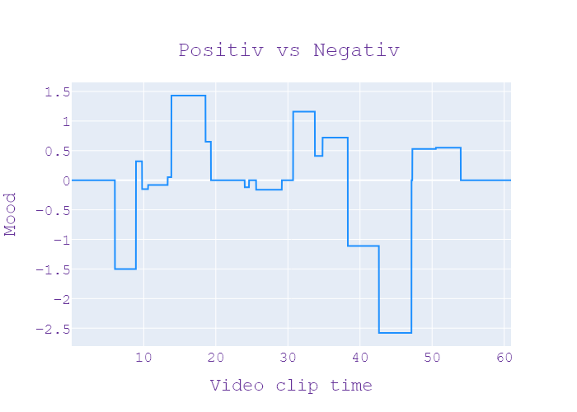
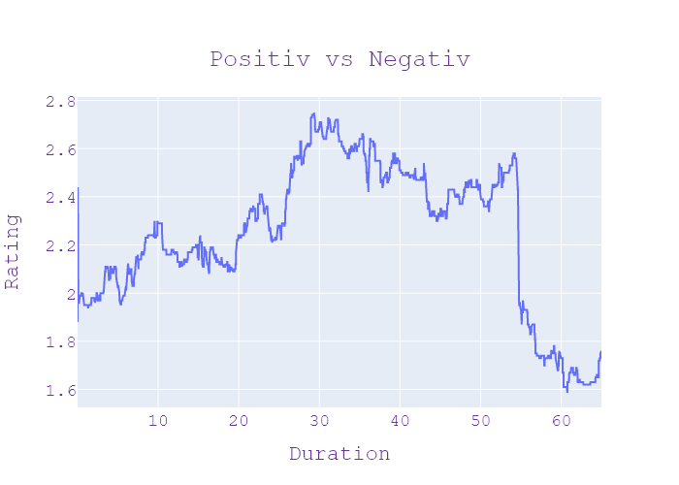
37 | Сегодня 19 | 5 | 11.09.2020 | Ukraina | 19:33:26 | 19:37:45 | 00:04:19 | СПОГАДИ ПРО СТРАШНУ АВАРІЮ | пропаганду і в дезінформацію вкладається величезні гроші Олександр новини сьогодні канал Україна вони вперше зустрілися журналістам після трагедії позаду в них важкі операції попереду тривали відновлення Курсанти військово-медичного шпиталю яких минулого місяця скоріше п'яний майор розказали як це трапилося Як почувається нині та що допомагає не впадати у відчай хто ще окрім самого винуватця має відповісти за моторошна аварія Чи вдалося змиритися тамим постраждалим то скажу наш Кореспондент від сонячної військового госпіталю їх завозять до зеленої галявини дівчата щойно після процедур тому що мисливців військову Академію щоб писати людей на полі бою витягувати їх півострова Тетяна курсантський військово-медичної академії яких дівкою скорочує майор намагався показати як їздити там дівчата всі красиві наступний раз коли я повернулась я зрозуміла що він не встигне повернути цей момент не їхав дівчата рятувалися першокурсники які опинилися поруч зупинити кровотечу швидка їхала аж 40 хвилин і зразу почала плакати Тобто це було троє свідомості нас була друга стадія шоку Але ми всі були свідомості ми крім розуміли З чим це загрожує Я спочатку дуже сильно не бувала мені до ранку було жити дуже важко Я не знала як відреагують батьки мені самій страшно було часу я витягнув побачила такі неймовірний спокій я зрозуміла що в тебе такого ампутувати ногу її вже зробили 6 операцій Як таких немає фантомні відчуття я відчуваю пальчики Я відчуваю п'ятку я відліку Я відчуваю якої немає Двічі в неї страшні переломи а от Саша найтяжче ампутували одну ногу а нині намагається врятувати другу виконали вже етапи операції 7 Авториа який спрямований на збереження цієї кінцівки Я думаю що вже десь процентів 10-м виходимо плюси чому Тому що Стоп а вже потім винуватця трагедії який того дня святкував підвищення на службі і нині за гратами відповісти маєш ще два офіцери за бездіяльність керівництво академії вже проводить службове розслідування один із медиків які стояв курив Коли Таня отримала сво | НОВИНИ | НАТАЛЯ ВОРОНКОВА , ТЕТЯНА НІКОЛАЄВА , ВАЛЕРІЙ САВИЦЬКИЙ , СЕРГІЙ ЦІВІНА , ОЛЕКСАНДРА ГУЙ | Игорь Попов | рука, дитина, газон, каблук, інвестувати, лікар, дим, вогонь, рак, півострів, журналіст, операція, батьки, біологічний, військовий, палець ноги, адвокат, перелом, конкурувати, академія, швидка допомога, ноги, мисливець, нога, резерв, гроші, лікарня, трагедія, брат, ведмідь, канал, Україна, фракція, сім'я, медичний, Олександр, Україна, Тетяна, Саша, операція 7, 10-й відсоток, Таня, Таня, Наталія, Саша | neg:2.152 pos:1.039 | in process...
37 | Сегодня 19 | 5 | 11.09.2020 | Ukraina | 19:37:45 | 19:42:17 | 00:04:31 | РОКОВИНИ ТЕРАКТІВ У НЬЮ-ЙОРКУ | Приїжджайте в знімати будемо людьми нового покоління будемо ми кіборгами новини сьогодні канал Україна США сьогодні 19 років тому їсти захопила пасажирські літаки на них протаранили найвищі хмарочоси Нью Йорку та будівлю пентагону майже 3 тисячі людей на прямому зв'язку зі студією нью-йорка кореспондент сьогодні Зоряна Степаненко Зоряну спілкувалась багатьма тих подій що вони тобі розповідали Нам вдалося поспілкуватися із тими хто пережив той страшний день сьогодні від самого ранку до меморіалу яких були на місці вишли звуків із квітами в руках автозамена очах ідуть рідні та близькі жертв найкривавіші теракту в історії людства терористи смертники знищили світовий центр торгівлі глечик близнюки після ударів літака мене простояли і години 2996 усі їхні імена виграє на меморіалі ІФ сьогодні вранці зачитувати вголос церемонію по телевізору дивилася замалим не вся Америка А загалом пам'ятні заходи зараз відбувається по всій країні та Румунії біля Білого дому взяв участь президент США Дональд Трамп а тут у нью-йорку до меморіалу пускають взагалі не всіх охочих тому що через коронавірусну інфекцію у США діє заборона на масові зібрання власне так ми спілкувалися із тими хто пережив той страшний день І вони ділилися з нами своїми спогадами І розказували що навіть зараз в 19 років потому відчувають на собі наслідки цієї жахливої трагедії історії які нікого не залишать байдужими дивіться далі моєму житті димова завіса над нью-йорком охоплені вогнем хмарочоси і закривавлені люди я тоді подумав що почалася війна 2001 атакувала Америку терористи на літаку врізалися в Пентагон на інших двох у світовий центр торгівлі вежі близнюки загорілися і рух налякані люди кидалися врозтіч інакше божеволію пригадує офіцер поліції Том Вілсон без черевиків босоніж покриті пилюку і не зовсім питомник на шестом був серед перших хто прийшов на порятунок людей тікали подалі від Manhattan району що став мішені терористів що він дуже який буде через цей міст і Саме тут чергував тоді сержант Вілсон він | НОВИНИ | ЗОРЯНА СТЕПАНЕНКО , ТОМ ВІЛСОН | Игорь Попов | Румунія, рука, близнюк, атака, їжа, ніс, пік, меморіал, збирати, око, вогонь, бомбардувальник, маса, рак, машина, квіти, рот, літак, таран, хвороба, діагноз, короткий, сержант, офіс, коронавірус здоров'я, стріляти, ванна, рух, хвороба, країна, міст, зап'ястя, менеджер, легені, випромінювання, трагедія, Америка, мова, меню, США, канал, Україна, війна, вересень, пасажир, щелепа, історія, телевізор, президент, Україна США, Нью-Йорк, Пентагон, Нью-Йорк, Зоряна Степаненко, Зоряна, Америка, Румунія, Білий дім, США, Дональд Трамп, США, Нью-Йорк, Америка, Пентагон, Том Вільсон, Манхеттен, сержант Вільсон, Соні | neg:3.722 pos:1.141 | in process...
37 | Сегодня 19 | 5 | 11.09.2020 | Ukraina | 19:42:17 | 19:42:24 | 00:00:07 | ЧОРНИЙ ДЕНЬ В ІСТОРІЇ США | віднедавна на поясі і тепер більше часу проводить у сімейному колі з дружиною і дітьми | НОВИНИ |  | Игорь Попов | сім'я, дружина, діти, пояс | neg:0 pos:0 | in process...
37 | Сегодня 19 | 5 | 11.09.2020 | Ukraina | 19:42:24 | 19:45:40 | 00:03:16 | ПРИВАТИЗАЦІЯ СПИРТЗАВОДІВ | Я пишаюся своєю службою сині про що не шкодую нью-йорка Зоряна Степаненко Олександр Літвінов американські бюро новини сьогодні канал Україна 4 дні залишається до старту приватизація укрспирту загалом це 41 завод в різних куточках України в друкувати сподівається щонайменше млрд 200 мільйонів гривень спеціалісти фонду держмайна інспектує виробництва разом з ними і наша знімальна група тож потім буде горілка після приватизації заводів і якою буде доля 1009 там працюють Дарина Добровольська кожен ранок вона Миколу на заводі починається відвантаження зерна тут він працює вже 20 років керує процесом рішення відвантажує пшениці обробляють у три етапи її молотять змішують з питною водою та зрештою необхідних компонентів а згодом очищають так з'являється спирт і забуду його в чистому вигляді передають на приватні підприємства тисячу літрів спирту на чотири з половиною мільйони гривень щодня виробляють тут на одному із заводів державного підприємства Укрспирт по всій країні таких заводів 41 усі власність держави але вже цього місяця можуть перейти уроки приватних підприємців їхня стартова ціна 1 і 2 мільярди гривень теперішній керівництво переконана ціна на спирту для приватизації їх може знизитися спирт і повністю существует только от частного инвестора сегодня ДП Укрспирт розвинуті навчальну Speedtest сходи по неработающим предприятиям і заработной плате людей неработающих версии поддержание жизнедеятельности поетому сегодня цена на спирт в Украине завищена и только зайду інвестор будет формировать себестоимость исходя из одного конкретного его предприятие не розповідають Кажуть люди з бізнесу купити українські підприємства зможуть і закордонні інвестори тільки нас країни агресора розповідають У фонді наскільки ми розуміємо та структуру ринку є виробники алкоголю звичайно виробники біоетанолу аграрні компанії для яких спорт виробництво той один засобів переробки якраз своєї продукції на експорт у 70% персоналу на підприємстві мають залишитися працювати решту можуть скороти | НОВИНИ | ТАРАС ЄЛЕЙКО , СЕРГІЙ БЛЕСКУН , ІВАН БАЛЬОХА | Игорь Попов | екіпаж, травень, виробництво, компанія, компоненти, відпочинок, безробітний, горілка, ринок, ціна, гривня, пшениця, поїзд, напій, корабель, підприємство, фільм, вода, інвестор, завод, вартість, структура, держава, країна, робітник, менеджер, Америка, фонд, фабрика, канал, Україна, готель, виробник, Нью-Йорк, Олександр Литвінов, американський, Україна, Укрспирт, Україна, принаймні мільярд 200 мільйонів, Дарина Добровольська, Укрспирт, Се Укрспирт, Україна, 70%, Укрспирт , один мільярд 100 мільйонів | neg:0.156 pos:0.69 | in process...
37 | Сегодня 19 | 5 | 11.09.2020 | Ukraina | 19:45:40 | 19:49:07 | 00:03:27 | ХРАНИТЕЛЬ МАЯКА | 70000000 загалом вигляді від великої приватизації очікують отримати мільярд доларів прибутку Добровольська Дмитро Донченко новини сьогодні канал Україна сільського будинку культури але вже майже 20 років як обрав самотність і каже що за людьми не сумує полюбить свою роботу і сприймай якщо коханий який стоїть на краю географії у Вишгородському селище приморському сьогодні познайомились зі спадковим доглядач маяка він розповів павлина Василенко Як це жити на краю України медицина при цьому як уже 20 рік як Віктор такара живе на краю України там де Чорне море і білий пісок національного парку тузловські лимани на шампанському яку він і завгосп инженер тільки білизну знову пробій холодну воду нині привозить хоча раніше набирав у криниці поряд то що таке жалко тому що закинуть пляшку зпід масла ну це наші люди приймати дада чистив чистив цей приклад свідчить у тому що було б смішно технічно набирає внимания пару бутилок візьму з собою туди може хватить Світоч заввишки 18 метрів пан Віктор їх Васько долає за хвилину клубів пилу та мошки чистить щотижня великий вітер штормовий як працює від сонячних батарей його світло видно за 30 км гуморі але в будиночку наглядача біля підніжжя маяка звичного для нас світла немає автономного запитання тако немає електрики Так що це скидаємо для освітлення всього приміщення та приміщення достатньо продукти які то я ставлю мене в башні Там холодно дуже його число всього дві кімнати загальною площею 16 квадратів як прихожа продуктивна находятся то столик студия ночую це в мене вийшло дуже хороша буржуйка приміщення маленьке утеплити цього каже цілком достатньо і вже звикла робота подобається єдине що жаліється на погоду коли зливу станиці вітри взимку тому іноді опиняється відрізаним від великої землі було видно Біжить вона розвивається вперед рахунок його родина живе за 12 км у приморському прийдеш до нього допомагають на маяку на запитання коли поїду відпустку відповідає до себе додому в приморске дуже красиво Там ліс горить Мені так подо | НОВИНИ | ВІКТОР САКАРА | Игорь Попов | кордон, погода, електрика, травень, сім'я, інженер, шампанське, маяк, берег, павич, охорона, зима, білизна, автономний, олія, море, долар, звіт, відпустка, глава, земля, нога, будинок, вода, вітер, національний, пляшка, медицина, узбережжя, ліс, буря, площа, дощ, мільярд доларів, Василенко, Україна, Чорне море, Тузла, Дада, Світоч, Віктор Васько | neg:0.629 pos:1.178 | in process...
37 | Сегодня 19 | 5 | 11.09.2020 | Ukraina | 19:49:07 | 19:49:28 | 00:00:20 | ПРОЩАННЯ | ПРОЩАННЯ | ПРОЩАННЯ |  |  |  |  | in process...
37 | Сегодня 19 | 5 | 11.09.2020 | Ukraina | 19:49:28 | 19:49:33 | 00:00:05 | ЗАСТАВКА | ЗАСТАВКА | ЗАСТАВКА |  |  |  |  | in process...
37 | Сегодня 19 | 5 | 11.09.2020 | Ukraina | 19:49:33 | 19:54:59 | 00:05:25 | РЕКЛАМА | РЕКЛАМА | РЕКЛАМА |  |  |  |  | in process...

